Bài 1
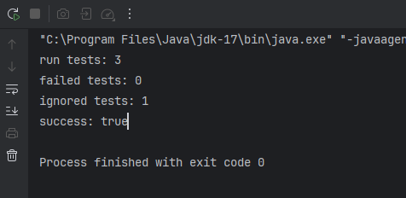
Mã Test Case | TC_LAB6_B1 | Mô tả Test Case | Kiểm thử ngoại lệ toán học và so sánh thông điệp Junit
Người tạo | Võ Anh Kiệt | Người duyệt | Phạm Trọng Huynh | Phiên bản | 1.0
Nhật ký kiểm thử
Tên Tester | Võ Anh Kiệt | Ngày kiểm thử | 2026-02-03 | Trạng thái chung | Pass

STT | Điều kiện tiên quyết |  | STT | Dữ liệu kiểm thử
1 | Project LabUnitTest đã build thành công |  | 1 | n = 5 (Số dương - Valid)
2 | Class MathFunc đã được biên dịch |  | 2 | n = 0 (Biên - Kết quả là 1)
 |  |  | 3 | n = -5 (Số âm - Invalid/Exception)
 |  |  | 4 | a = 10, b = 20 (Tính tổng)

 | Logic xử lý:
 | 1. Hàm factorial(n):
 | - Nếu n < 0: Ném ngoại lệ IllegalArgumentException.
 | - Nếu n = 0 hoặc n = 1: Kết quả trả về 1.
 | - Nếu n > 1: Kết quả trả về n * factorial(n-1).
 | 2. Hàm plus(a, b):
 | - Trả về kết quả a + b.
 | 3. Biến calls:
 | - Tăng lên 1 đơn vị mỗi khi gọi hàm factorial hoặc plus.

Mã Test Case | Mô tả | Dữ liệu đầu vào | Các bước thực hiện | Kết quả mong đợi | Kết quả thực tế | Trạng thái
TC_01 | Kiểm tra giai thừa số dương (testFactorial) | n = 5 | 1. Khởi tạo đối tượng MathFunc.2. Gọi hàm factorial(5).3. So sánh kết quả trả về. | 120 | 120 | Pass
TC_02 | Kiểm tra giai thừa của 0 (testFactorialZero) | n = 0 | 1. Khởi tạo đối tượng MathFunc.2. Gọi hàm factorial(0).3. So sánh kết quả trả về. | 1 | 1 | Pass
TC_03 | Kiểm tra ngoại lệ số âm (testFactorialNegative) | n = -5 | 1. Khởi tạo đối tượng MathFunc.2. Gọi hàm factorial(-5).3. Kiểm tra ngoại lệ được ném ra. | Ném ra IllegalArgumentException | IllegalArgumentException | Pass
TC_04 | Kiểm tra hàm tính tổng (testPlus) | a = 10, b = 20 | 1. Khởi tạo đối tượng MathFunc.2. Gọi hàm plus(10, 20).3. So sánh kết quả trả về. | 30 | 30 | Pass
TC_05 | Kiểm tra biến đếm (testCalls) | Gọi hàm 2 lần | 1. Gọi factorial(1).2. Gọi factorial(1) lần nữa.3. Gọi getCalls() để kiểm tra. | 2 | 2 | Pass

Bài 3
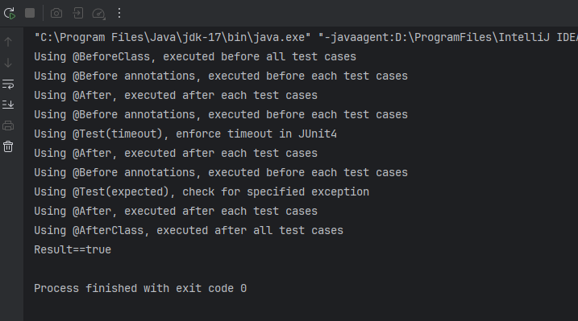
Mã Test Case | TC_ANNOTATION_01 | Mô tả Test Case | Kiểm thử vòng đời và hành vi của các Annotation trong JUnit (@Before, @After, @Test, @Ignore, v.v.)
Người tạo | Võ Anh Kiệt | Người duyệt | Phạm Trọng Huynh | Phiên bản | 1.0
Nhật ký kiểm thử
Tên Tester | Võ Anh Kiệt | Ngày kiểm thử | 2026-01-27 | Trạng thái chung | Pass

STT | Điều kiện tiên quyết |  | STT | Dữ liệu kiểm thử
1 | Project LabUnitTest đã build thành công |  | 1 | Chạy luồng bình thường (Happy Path)
2 | Class JunitAnnotationsExample đã biên dịch |  | 2 | Dữ liệu gây lỗi ngoại lệ (ArrayList rỗng)
3 | Môi trường Console sẵn sàng để xem Log |  | 3 | Tác vụ chạy quá thời gian (Timeout > 10ms)
 |  |  | 4 | Test case bị đánh dấu bỏ qua (@Ignore)

 | Logic xử lý:
 | 1. Vòng đời (Lifecycle):
 | - @BeforeClass: Chạy 1 lần duy nhất lúc bắt đầu.
 | - @AfterClass: Chạy 1 lần duy nhất lúc kết thúc.
 | - @Before / @After: Chạy lặp lại trước và sau mỗi Test Case (@Test).
 | 2. Tính năng nâng cao:
 | - @Test(expected = ...): Test Pass nếu code ném ra đúng ngoại lệ quy định.
 | - @Test(timeout = ...): Test Fail nếu code chạy lâu hơn thời gian quy định.
 | - @Ignore: JUnit sẽ bỏ qua, không chạy Test Case này.

Mã Test Case | Mô tả | Dữ liệu đầu vào | Các bước thực hiện | Kết quả mong đợi | Kết quả thực tế | Trạng thái
TC_01 | Kiểm tra thứ tự thực thi (Lifecycle) | Không có | 1. Chạy class JunitAnnotationsExample.2. Quan sát thứ tự in log trên Console. | Thứ tự in: BeforeClass -> Before -> Test -> After -> AfterClass | Đúng thứ tự | Pass
TC_02 | Kiểm tra bắt ngoại lệ (Expected Exception) | Gọi phần tử index 0 của list rỗng | 1. Cấu hình @Test(expected = IndexOutOfBoundsException.class).2. Chạy test case gây lỗi.3. Kiểm tra trạng thái JUnit. | Test Pass (Dù code có lỗi nhưng đúng lỗi mong đợi) | Pass (Xanh) | Pass
TC_03 | Kiểm tra giới hạn thời gian (Timeout) | Vòng lặp/Sleep > 10ms | 1. Cấu hình @Test(timeout = 10).2. Chạy đoạn code giả lập độ trễ.3. Kiểm tra trạng thái JUnit. | Test Fail (Báo lỗi TestTimedOutException) | Fail (Đỏ) | Pass
TC_04 | Kiểm tra bỏ qua test (Ignore) | Gắn thẻ @Ignore | 1. Gắn @Ignore cho một hàm test.2. Chạy toàn bộ class.3. Kiểm tra xem hàm đó có chạy không. | Hàm không được thực thi, trạng thái là "Ignored" | Ignored | Pass

Bài 4
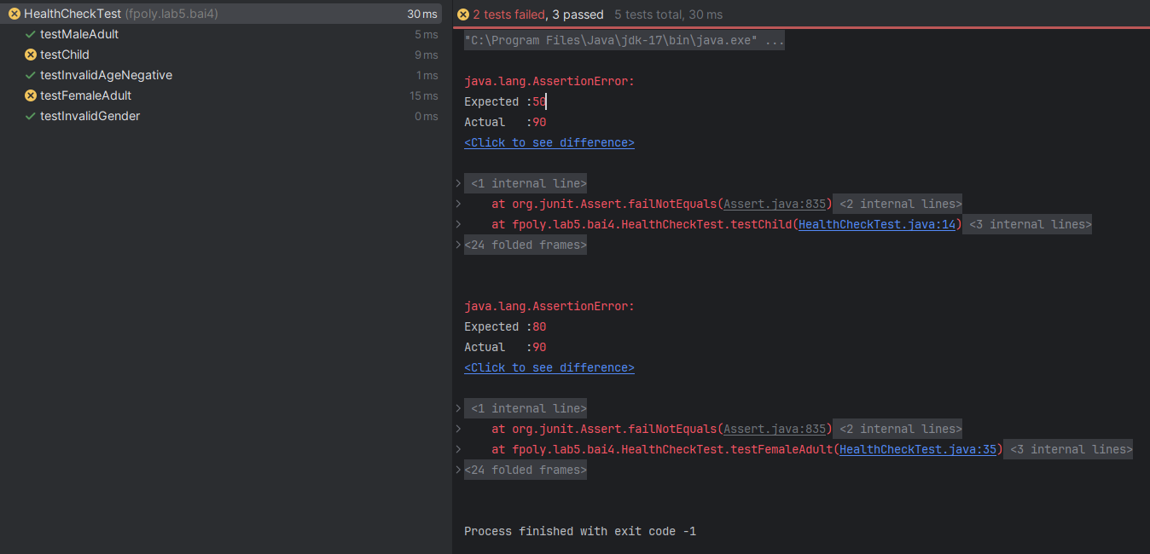
Mã Test Case | TC_HEALTHCHECK_01 | Mô tả Test Case | Kiểm thử logic tính phí dịch vụ dựa trên độ tuổi và giới tính trong class HealthCheckUtils
Người tạo | Võ Anh Kiệt | Người duyệt | Phạm Trọng Huynh | Phiên bản | 1.0
Nhật ký kiểm thử
Tên Tester | Võ Anh Kiệt | Ngày kiểm thử | 2026-01-27 | Trạng thái chung | Fail

STT | Điều kiện tiên quyết |  | STT | Dữ liệu kiểm thử
1 | Project LabUnitTest đã build thành công |  | 1 | Tuổi = 10 (Trẻ em)
2 | Class HealthCheckUtils đã biên dịch |  | 2 | Tuổi = 25, Nam (Người lớn - Nam)
 |  |  | 3 | Tuổi = 25, Nữ (Người lớn - Nữ)
 |  |  | 4 | Tuổi = 60 (Người cao tuổi)
 |  |  | 5 | Tuổi = -5 (Ngoại lệ/Invalid)

 | Logic xử lý (Business Rules):
 | 1. Trẻ em (0 - 17 tuổi): Phí cố định 50 Euro (Không phân biệt giới tính). |  |  |  | .
 | 2. Người lớn (18 - 35 tuổi): Nam = 100, Nữ = 80.
 | 3. Trung niên (36 - 50 tuổi): Nam = 120, Nữ = 110.
 | 4. Cao tuổi (51 tuổi trở lên): Phí cố định 140 Euro (Cả Nam và Nữ).
 | 5. Ngoại lệ: Nếu tuổi < 0 hoặc > 145 -> Ném lỗi IllegalArgumentException.

Mã Test Case | Mô tả | Dữ liệu đầu vào | Các bước thực hiện | Kết quả mong đợi | Kết quả thực tế | Trạng thái
TC_01 | Kiểm tra phí Trẻ em (testChildFee) | Tuổi: 10Giới tính: Nam/Nữ | 1. Gọi calculateFee(10, "Nam").2. So sánh kết quả. | 50 | 90 | Fail
TC_02 | Kiểm tra phí Nam thanh niên (testMaleYoung) | Tuổi: 25Giới tính: Nam | 1. Gọi calculateFee(25, "Nam").2. So sánh kết quả. | 100 | 100 | Pass
TC_03 | Kiểm tra phí Nữ thanh niên (testFemaleYoung) | Tuổi: 25Giới tính: Nữ | 1. Gọi calculateFee(25, "Nữ").2. So sánh kết quả. | 80 | 90 | Fail
TC_04 | Kiểm tra phí Người cao tuổi (testSeniorFee) | Tuổi: 60Giới tính: Nữ | 1. Gọi calculateFee(60, "Nữ").2. So sánh kết quả. | 140 | 140 | Pass
TC_05 | Kiểm tra ngoại lệ tuổi âm (testInvalidAge) | Tuổi: -5Giới tính: Nam | 1. Gọi calculateFee(-5, "Nam").2. Bắt ngoại lệ trả về. | Ném ra IllegalArgumentException | IllegalArgumentException | Pass

Bài 5
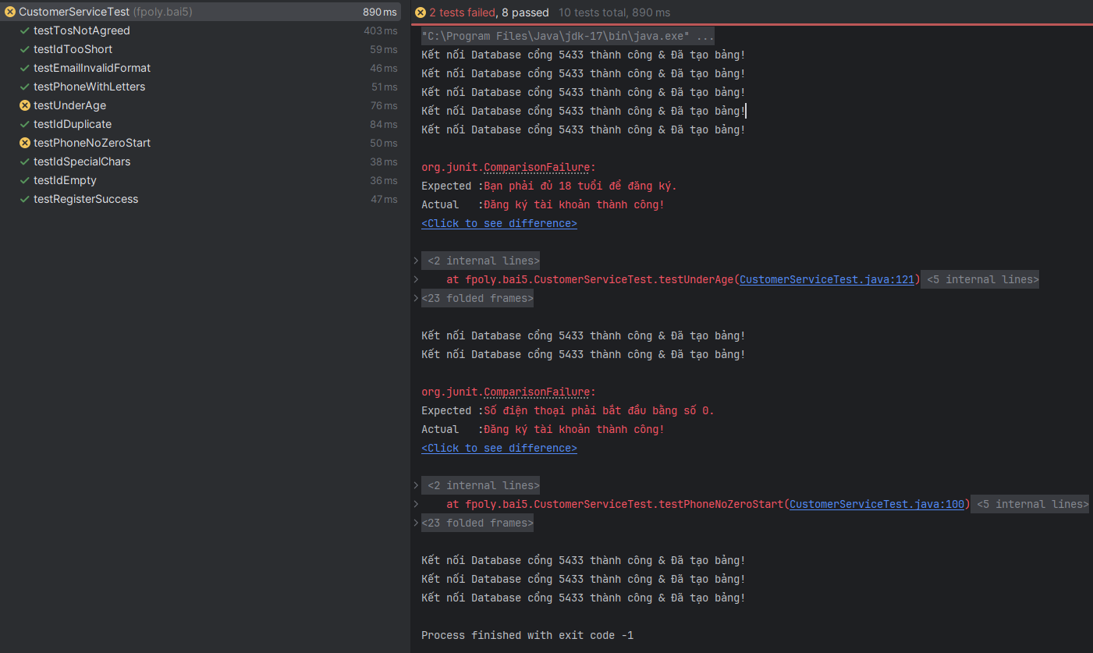
Mã Test Case | TC_REGISTER_01 | Mô tả Test Case | Kiểm thử toàn diện hệ thống Đăng ký: Validation dữ liệu và Tích hợp Database
Người tạo | Võ Anh Kiệt | Người duyệt | Phạm Trọng Huynh | Phiên bản | 1.0
Nhật ký kiểm thử
Tên Tester | Võ Anh Kiệt | Ngày kiểm thử | 2026-01-27 | Trạng thái chung | Fail

STT | Điều kiện tiên quyết |  | STT | Dữ liệu kiểm thử
1 | Docker Container (PostgreSQL) đang chạy |  | 1 | Mã KH: "KH0099" (Hợp lệ)
2 | Bảng customers đã được tạo trong DB |  | 2 | Mã KH: "EXIST01" (Đã tồn tại - Trùng)
3 | Project kết nối thành công cổng 5433 |  | 3 | Tuổi: < 18 (Năm sinh 2010)
 |  |  | 4 | SĐT: "9123..." (Sai định dạng)

 | Logic xử lý (Business Rules):
 | 1. Mã Khách Hàng: Bắt buộc, 6-10 ký tự, chỉ chứa chữ và số, không trùng lặp.
 | 2. Email: Phải đúng định dạng Regex (vd: a@b.com).
 | 3. Số điện thoại: Bắt buộc, 10-12 số, phải bắt đầu bằng số 0.
 | 4. Độ tuổi: Khách hàng phải đủ 18 tuổi tính đến ngày hiện tại.
 | 5. Điều khoản: Bắt buộc phải tích chọn đồng ý.

Mã Test Case | Mô tả | Dữ liệu đầu vào | Các bước thực hiện | Kết quả mong đợi | Kết quả thực tế | Trạng thái
TC_01 | Đăng ký thành công (Happy Path) | Mã: KH0099Tuổi: 18+TOS: True | 1. Nhập đủ thông tin hợp lệ.2. Gọi hàm validateAndRegister. | Thông báo: "Đăng ký tài khoản thành công!" | Thành công | Pass
TC_02 | Lỗi Mã KH để trống | Mã KH: "" | 1. Để trống Mã KH.2. Gọi hàm đăng ký. | Lỗi: "Mã Khách Hàng là bắt buộc." | Đúng thông báo | Pass
TC_03 | Lỗi Mã KH quá ngắn | Mã KH: "ABC12" | 1. Nhập mã 5 ký tự.2. Gọi hàm đăng ký. | Lỗi: "Mã Khách Hàng phải từ 6 đến 10 ký tự." | Đúng thông báo | Pass
TC_04 | Lỗi Mã KH chứa ký tự đặc biệt | Mã KH: "User@123" | 1. Nhập mã chứa @.2. Gọi hàm đăng ký. | Lỗi: "Mã Khách Hàng chỉ được chứa chữ cái và số." | Đúng thông báo | Pass
TC_05 | Lỗi Trùng Mã KH | Mã KH: "EXIST01" | 1. Nhập mã đã có trong DB.2. Gọi hàm đăng ký. | Lỗi: "Mã Khách Hàng đã tồn tại..." | Đúng thông báo | Pass
TC_06 | Lỗi Email sai định dạng | Email: "abc.com" | 1. Nhập email thiếu @.2. Gọi hàm đăng ký. | Lỗi: "Vui lòng nhập đúng định dạng email..." | Đúng thông báo | Pass
TC_07 | Lỗi SĐT không bắt đầu bằng 0 | SĐT: "9123456789" | 1. Nhập số đầu là 9.2. Gọi hàm đăng ký. | Lỗi: "Số điện thoại phải bắt đầu bằng số 0." | Thông báo: "Đăng ký tài khoản thành công!" | Fail
TC_08 | Lỗi SĐT chứa chữ cái | SĐT: "098abc" | 1. Nhập chuỗi chứa chữ.2. Gọi hàm đăng ký. | Lỗi: "Số điện thoại chỉ được phép nhập số." | Đúng thông báo | Pass
TC_09 | Lỗi chưa đủ 18 tuổi | NS: 01/01/2010 | 1. Nhập ngày sinh < 18 tuổi.2. Gọi hàm đăng ký. | Lỗi: "Bạn phải đủ 18 tuổi để đăng ký." | Thông báo: "Đăng ký tài khoản thành công!" | Fail
TC_10 | Lỗi chưa đồng ý điều khoản | TOS: False | 1. Bỏ tích chọn điều khoản.2. Gọi hàm đăng ký. | Lỗi: "Bạn phải đồng ý với các điều khoản dịch vụ." | Đúng thông báo | Pass

